Suinvestitor
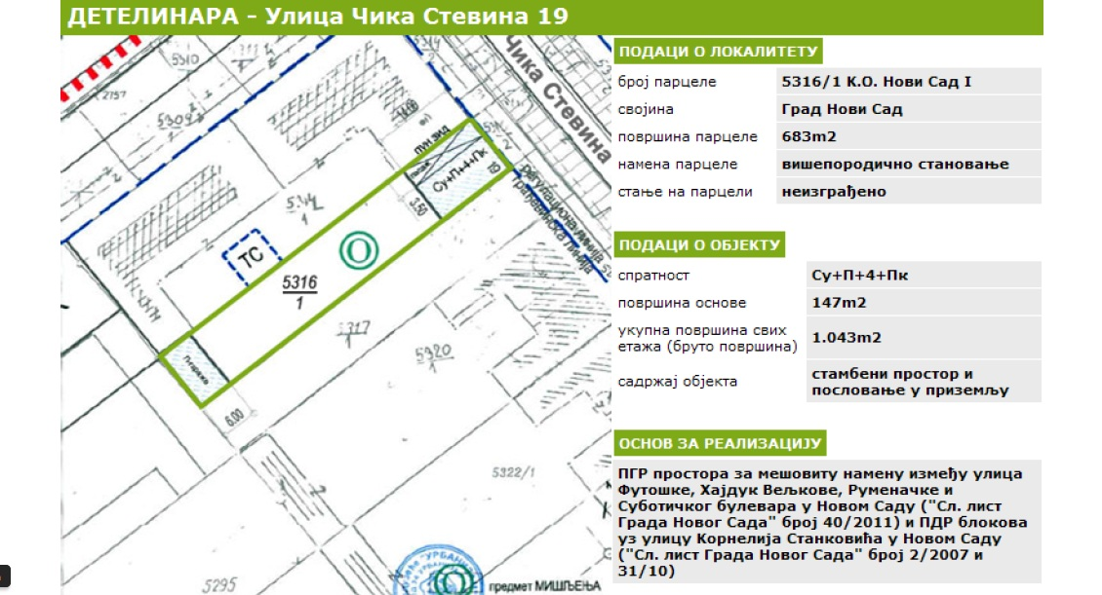
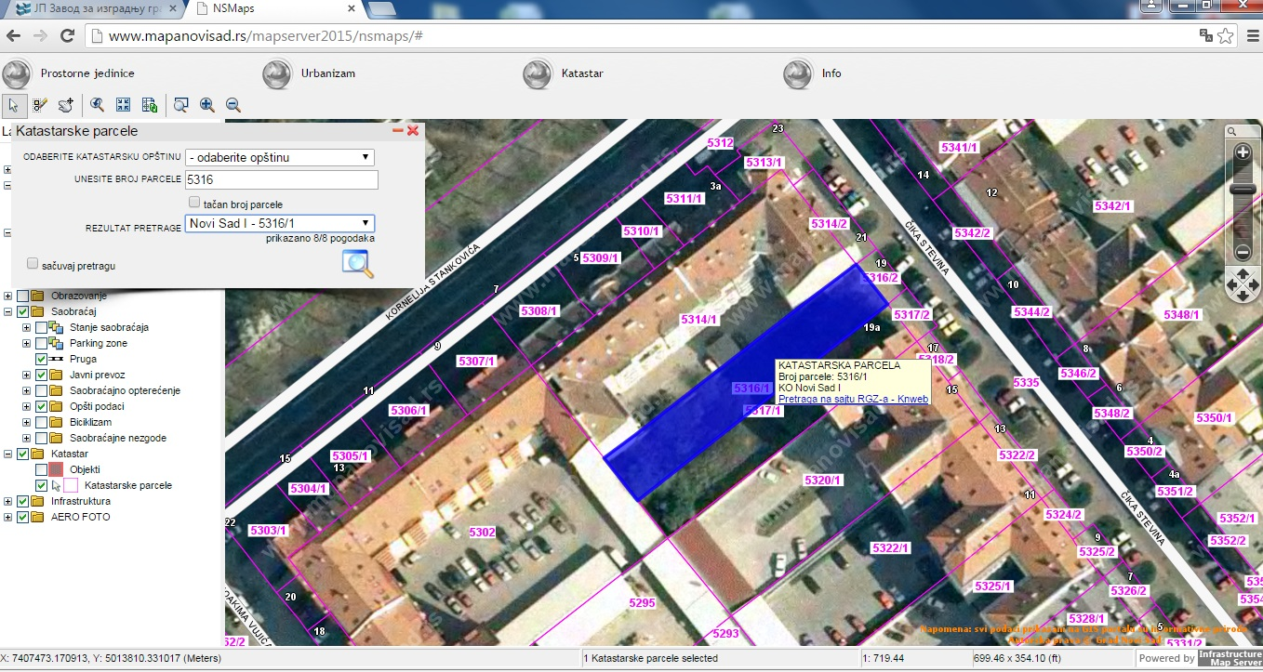
INVESTICIONI PROGRAM |  |  |  | DATUM | 2015-11-04
PODACI O LOKACIJI |  |  |  | KURS eura | 120.04
1 | Lokacija | Čika Stevina 19
 | Opština | Novi Sad
 | Zona po Odluci o GZ | I zona
 | Namena Lokacije | Poslovno stambena
 | Vlasništvo / pravo korišćenja | suinvestitori
 | Površina GP | 683.00 m²
URBANISTIČKI PARAMETRI
 | Stepen zauzetosti: | 60%
 | Koeficijent izgrađenosti: | 1.50
 | Spratnost: | Su+Pr+4+Pk

POSTOJEĆE STANJE
 | Objekti za rušenje | 0.00 m²
 | Stanje infastrukture | nije potrebna sanacija

PLANIRANO STANJE
 | BRGP nadzemno | 1,043.00 m²
 | BRGP podzemno | 147.00 m²
 | UKUPNO BRGP | 1,190.00 m²
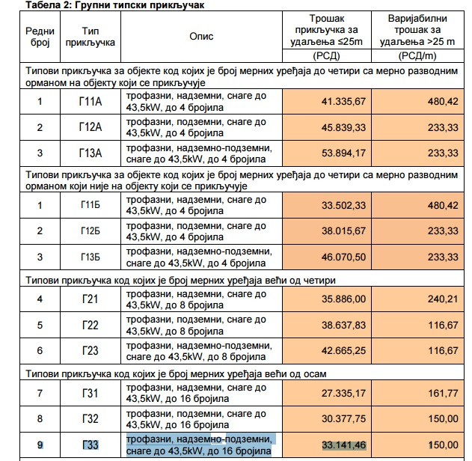
KOMERCIJALNE POVRŠINE |  | POVRŠINA/KOM | CENA Eura/m² | UKUPNO
 | neto površina STAMBENA | 600.00 m² | 1,300.00 € | 780,000 EUR
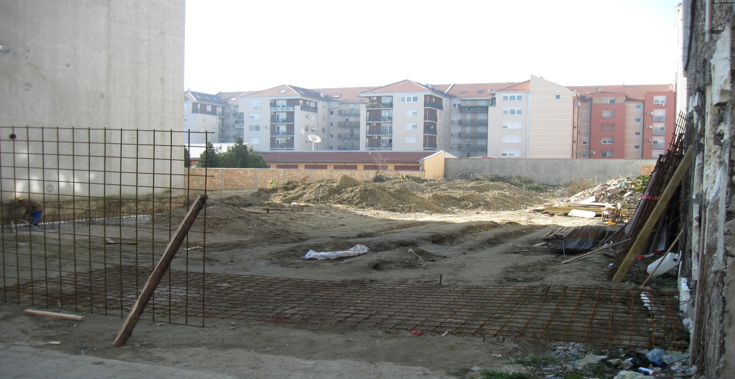
 | neto površina POSLOVNA | 147.00 m² | 1,800.00 € | 264,600 EUR
 | GARAŽE (11 kom ) | 15.00 m² | 7,500 € | 112,500 EUR
 | UKUPNO tržišna vrednost | 912.00 m² |  | 1,157,100 EUR

TROŠKOVI INVESTICIJE - PROIZVODNA VREDNOST OBJEKTA
A. PARTICIPACIJE
I | DIREKCIJA ZA GRAĐEVINSKO ZEMLJIŠTE (Naknada za magistralnu, primarnu i sekundarnu mrežu)
 | Stambeni | 600.00 m² | 108.30 EUR/m² | 64,978 EUR |  | 13,000.00 din/m2
 | Poslovno - komercijalni | 147.00 m² | 166.61 EUR/m² | 24,492 EUR |  | 20,000.00 din/m2
 | Garaže (redukovana površina) | 90.00 m² | 108.30 EUR/m² | 9,747 EUR
 | UKUPNO I |  |  | 99,217 EUR | 13.20%

II | ELEKTROPRIVREDA SRBIJE - NOVI SAD (EPSNS)
 | uslovi |  |  | 50 EUR
 | takse za odobrenje za priključenje |  |  | 50 EUR
 | troškovi priključka |  |  | 4,000 EUR
 | izvođenje spoljne mreže |  |  | 700 EUR
 | trošak trafo stanice |  | - | -
 | UKUPNO II |  |  | 4,800 EUR | 0.64%
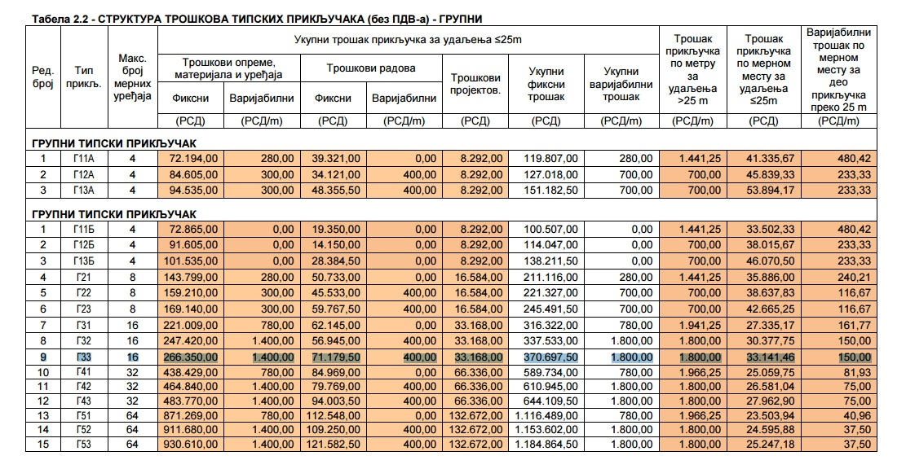
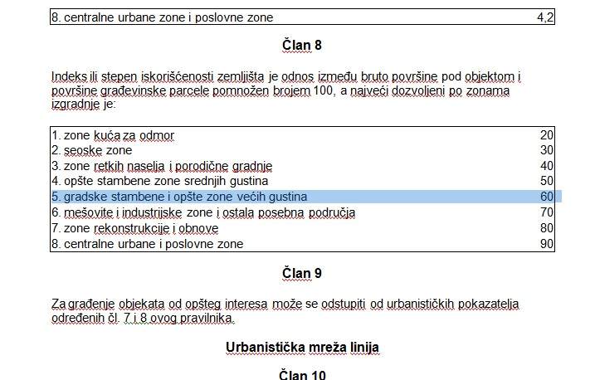
III | NOVOSADSKE ELEKTRANE (Participacija po ugovoru, takse za energetsku saglasnost na projekat, pregled instalacija, probno grejanje)
 | Stambeni | 600.00 m² | 25.00 EUR/m² | 15,000 EUR
 | Poslovno - komercijalni | 147.00 m² | 25.00 EUR/m² | 3,675 EUR
 | UKUPNO III | 747.00 m² |  | 18,675 EUR | 2.48%

IV | TT mreža
 | uslovi | 11 | 40.00 EUR/st jed | 440 EUR
 | UKUPNO IV |  |  | 440 EUR | 0.06%

V | VODOVOD I KANALZACIJA (uslovi, saglasnost na priključak, vodomer) |  |  | 1,800 EUR | 0.24%
VI | Naknada za konverziju prava korišćenja građ. zemljišta u pravo vlasništva |  |  | 700 EUR | 0.09%
VII | Naknada za umanjenje obima prava na javnoj svojini grada Novog Sada |  |  | 180 EUR | 0.02%
VIII | Gasna instalacija (projekat, instalacija, priključak) |  |  | 2,000 EUR | 0.27%
IX | PRTIVPOŽARNA SAGLASNOST |  |  | 300 EUR | 0.04%

UKUPNO A I - IX |  |  |  | 128,112 EUR | 17.04%

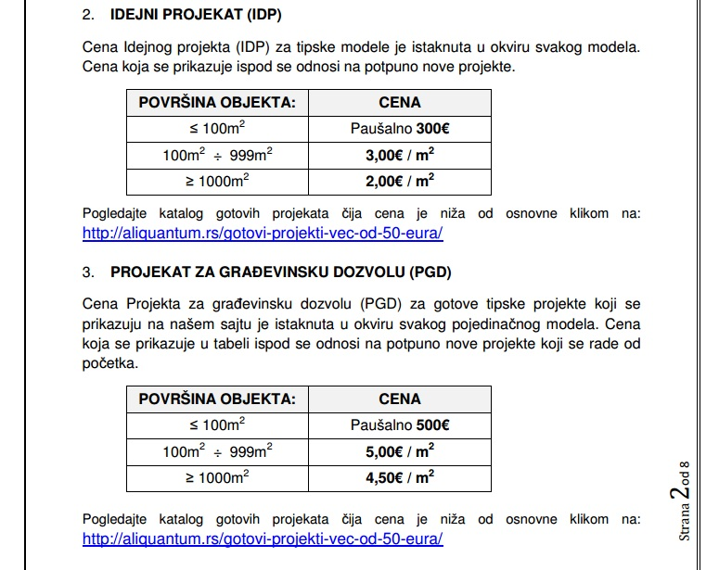
B. PROJEKTOVANJE PRIPREMANJE I OPREMANJE IZVOĐENJE
I | PROJEKTOVANJE
 | Urbanistička dokumentacija |  |  | 480 EUR
 | Geodetske podloge, sinhron plan |  |  | 800 EUR
 | Elaborat energetske efikasnosti |  |  | 900 EUR
 | Elaborat geomehanike |  |  | 800 EUR
 | Projekat osiguranja temeljne jame |  |  | 600 EUR
 | Idejni projekat | 747.00 m² | 3.00 EUR/m² | 2,241 EUR
 | Projekat za dobijanje GD | 747.00 m² | 6.00 EUR/m² | 4,482 EUR
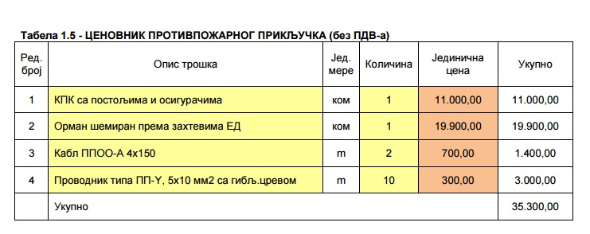
 | Revizija i saglasnosti |  |  | 90 EUR
 | UKUPNO B. I |  |  | 10,393 EUR | 1.38%

II | TROŠKOVI PRIPREMANJA I OPREMANJA LOKACIJE
 | Rušenje postojećih objekata | 0.00 m² | 10.00 EUR/m² | 0 EUR
 | rekonstrukcija podzemnjih instalacija, sanacije |  | 0.0% | 0 EUR
 | interne saobraćajnice |  | 0.5% | 2,467 EUR
 | slobodne površine sa ozelenjavanjem |  | 0.8% | 3,947 EUR
 | lokalna vodovodna mreža u kompleksu |  | 2.5% | 12,335 EUR
 | lokalna kanalizaciona mreža kišna i fekalna u kompleksu |  | 2.5% | 12,335 EUR
 | nepredviđeni radovi |  | 4% | 17,269 EUR
 | prateći troškovi |  | 3% | 14,802 EUR
 | UKUPNO B. II | 747.00 m² | 84.54 EUR/m² | 63,154 EUR | 8.40%

III | TROŠKOVI IZGRADNJE
 | PRIPREMNI I ZEMLJANI RADOVI | 747.00 m² | 60.00 EUR/m² | 81,518 EUR
 | GRUBI GRAĐEVINSKI RADOVI | 747.00 m² | 110.00 EUR/m² | 82,170 EUR
 | INSTALATERSKI RADOVI | 747.00 m² | 200.00 EUR/m² | 149,400 EUR |  | 163,035.00
 | GRAĐEVINSKO ZANATSKI RADOVI | 747.00 m² | 260.00 EUR/m² | 194,220 EUR |  | 460,339.00
 | NADZOR | 747.00 m² | 10.00 EUR/m² | 7,470 EUR |  | 353,780.00
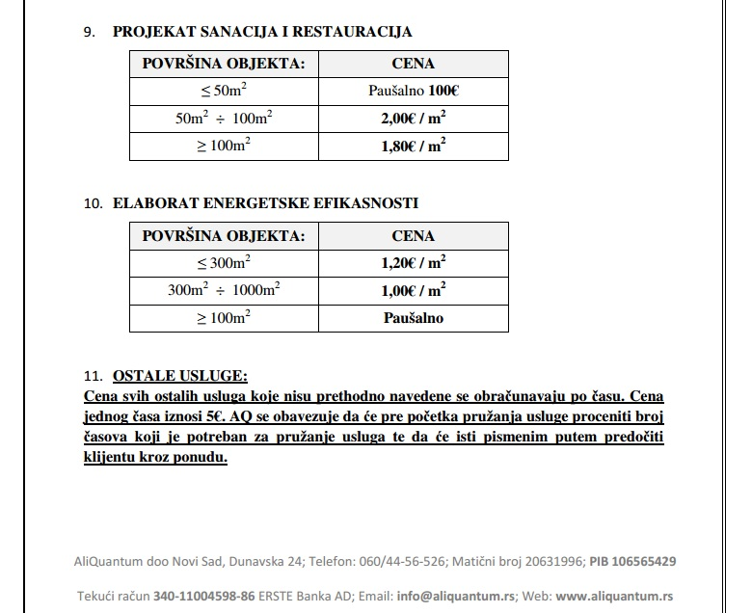
 | PRATEĆI TROŠKOVI REALIZACIJE | 747.00 m² | 18.00 EUR/m² | 13,446 EUR |  | 977,154.00
 | TEHNIČKI PRIJEM | 747.00 m² | 2.50 EUR/m² | 2,000 EUR
 | UKUPNO B. III | 747.00 m² | 660.50 EUR/m² | 493,394 EUR | 65.63%

 | UKUPNO B I - III |  |  | 566,941 EUR | 75.42%

IV | TROŠKOVI FINANSIRANJA |  | 10% | 56,694 EUR | 7.54%

 | UKUPNO B I - IV |  |  | 623,635 EUR | 82.96%

 | PROIZVODNA CENA INVESTICIJE A+B (BEZ TROŠKOVA PRIBAVLJANJA LOKACIJE) |  |  | 751,746 EUR | 100.00%

 | PROJEKTOVANA TRŽIŠNA VREDNOST (KOMERCIJALNIH POVRŠINA) |  |  | 1,157,100 EUR | 153.92%

 | RAZLIKA PROIZVODNE CENE I TRŽIŠNE VREDNOSTI |  | 35% | 405,354 EUR | 53.92%
 |  |  | % od proizvodne cene |  | % od tržišne cene
 | MINIMALNI PLANIRAN PROFIT INVESTITORA |  | 25% | 187,937 EUR | 16.24%

 | ANALIZA CENA PRIBAVLJANJA LOKACIJE SA STANOVIŠTA ISPLATIVOSTI INVESTICIJE
 |  |  | % od proizvodne cene |  | % od tržišne cene
 | MAKSIMALNA CENA PRIBAVLJANJA LOKACIJE |  | 28.92% | 217,417 EUR | 18.79%

 | PREPORUČENA VREDNOST LOKACIJE (PODELA PROFITA)
 |  |  | % od proizvodne cene |  | % od tržišne cene
 | VREDNOST LOKACIJE |  | 26.96% | 202,677 EUR | 17.52% |  | Posto su trzisne cene po kvadratu, u Novom Sadu dosta manje nego u Beogradu,investitor nije mogao da ostvari veci profit. Isto vazi i za keficijent izgradjenosti. Ukoliko bi cenu kvadrata sa 1300 eura povecao na 1500 eura, profit bi porastao za 2,5%. Za cene koje nisam nasao uzeo sam vase cene sa primera umanjene za 15-25% . U troskove projektovanja sam ubacio I cenu izrade ELABORATA ENERGETSKE EFIKASNOSTI.
 | MOGUĆI OSTVARENI PROFIT INVESTITORA |  | 26.96% | 202,677 EUR | 17.52%

 |  |  |  |  |  |  |  | Duško Ćuk G5538

